INFO
 |  |  |  |  |  |  |  |  | 

REPORTE DIARIO DE ACTIVIDADES |  |  | Fecha |  |  |  |  |  | No. De Contrato
 |  |  | 18-Jul-26
PROYECTO | CONSTRUCCION / PROCESOS |  | DESCRIPCIÓN DE ALCANCE DE CONTRATO.
FASE | CONSTRUCCION / PROCESOS |  | OVERLAND 4
ÁREA | CONSTRUCCION / PROCESOS
SISTEMA | Obra civil / Mtto
DISCIPLINA | Obra civil / Mtto
RESPONSABLE | Ing. Jose Rafael Soto Molina

Seguridad

CHARLA DE SEGURIDAD

Clima Actual

Actividades Realizadas
CIMENTACION OVERLAND 4
1. Habilitado de cimbra para dados D-5
2. Cimbrado de de dados 2 D-2, 2 D-5, 3 D-6
3. Compactacion de excavacion polea de cola
4. Liberacion de compactacion por laboratorio
5. Colado de plantilla en Polea de cola
6. Acamellonado de matriales producto de excavacion
7. Retiro de berma en excavacion

OBSERVACIONES :

Fuerza de Trabajo

CATEGORÍA | SP SEG | RESIDENTE | O.P. | TOPÓGRAFO | CADENERO | OFICIALES | AYUDANTE | BANDERERO | Sup. obra | Supervisor de Calidad | TOTAL
CANTIDAD | 0 | 1 | 1 | 1 | 1 | 3 | 2 | 0 | 0 |  | 9
HORAS | 0 | 12 | 10 | 11 | 11 | 33 | 20 | 0 | 0 |  | 97

 |  |  |  |  |  |  |  | Total de HH |  | 97 | HORAS

Maquinaria Utilizada
EQUIPO | BAILARINA | HORMIGONERA | MINICARGADOR | VEHICULOS |  | GENERADOR | ROTOMARTILLO | COMPRESOR
CANTIDAD | 1 | 1 | 1 | 1 |  | 1 | 1 | 0 |  |  | 6
HORAS | 2 | 0 | 3 | 10 |  | 8 | 1 | 0 |  |  | 24

 |  |  |  |  |  |  |  | Total de HM |  | 24 | HORAS

Actividades planeadas al siguiente día
CIMENTACION OVERLAND 4
1. Colado de de dados 2 D-2, 2 D-5, 3 D-6
2. Cimbrado de de dados Zapata 6

Arq. Jennifer Briseño / Ing. Julio Juarez |  |  |  | REAL |  |  | Rafael Soto Molina
Supervisor de Minera Camino Rojo |  |  |  | % de Avance de las actividades faltantes en todas las áreas involucradas. |  |  | Responsable de Contratista

Nota: Este formato ayudará para revisión por cualquier intento de reclamo del contratista hacia Minera Camino Rojo.

FOTO
REPORTE DIARIO DE ACTIVIDADES |  |  | Fecha |  |  | No. De Contrato
 |  |  | 18-Jul-26 |  |  | 0
PROYECTO | CONSTRUCCION / PROCESOS |  | DESCRIPCIÓN DE ALCANCE DE CONTRATO.
FASE | CONSTRUCCION / PROCESOS |  | OVERLAND 4
ÁREA | CONSTRUCCION / PROCESOS
SISTEMA | Obra civil / Mtto
DISCIPLINA | Obra Civil
RESPONSABLE | Ing. Jose Rafael Soto Molina

Reporte Fotográfico

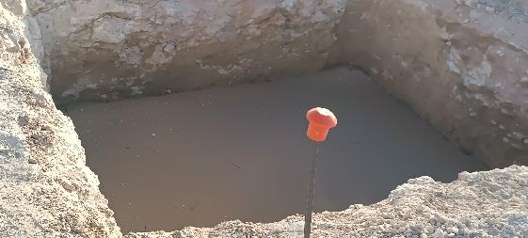
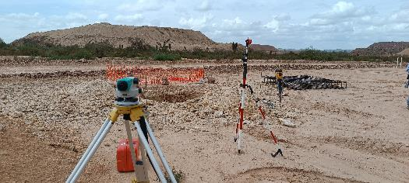

Revision de niveles de excavacion |  |  |  | Plantilla en Polea de cola

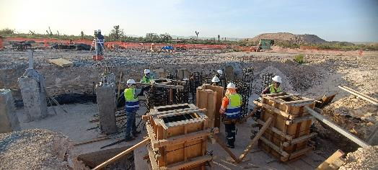

 |  | Cimbrado de dados

 |  |  |  |  |  |  | Zapata Colada
 |  |  |  |  |  |  | Dados Colados
 |  |  |  |  |  |  | Dados cimbrados
 |  |  |  |  |  |  | Plantilla

Arq. Jennifer Briseño / Ing. Julio Juarez |  |  |  |  | Rafael Soto Molina
Supervisor de Minera Camino Rojo |  |  |  |  | Responsable de Contratista

Nota: Este formato ayudará para revisión por cualquier intento de reclamo del contratista hacia Minera Camino Rojo.

